Sheet1
货号 | 工厂 | 类目 | 商品 | 链接 | 型号 | 成本单价 | 图片 | sku号 | 备注
XP111120240511001 | 汕头市铃兰电子商务有限公司 | 家居、厨房用品 | 新款脚丫造型家居浴室吸水防滑垫 进门入户地垫家用门口卧室脚垫 | https://www.baidu.com | 喵出没-粉色 | ￥19.80 | 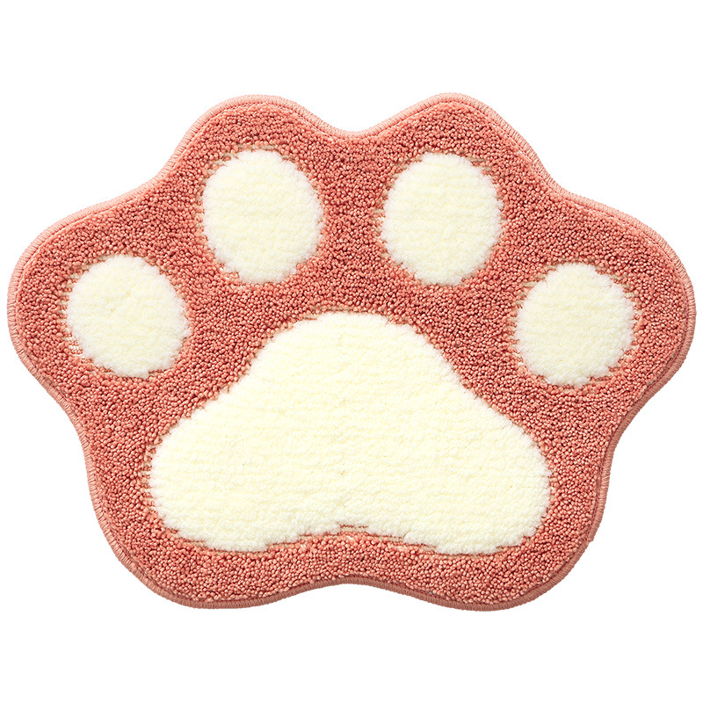 | 101
 |  |  |  |  | 喵出没-灰色 | ￥19.80 | 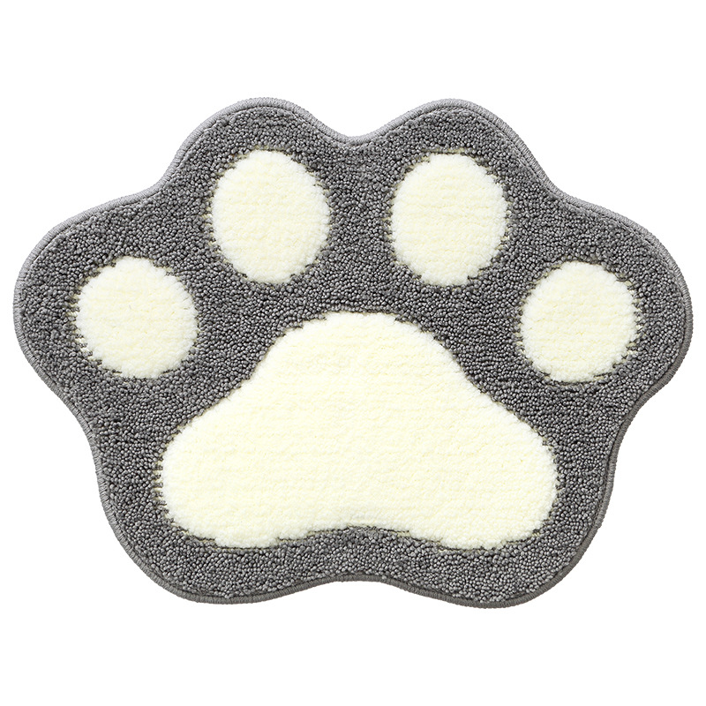 | 102
 |  |  |  |  | 喵出没-卡其色 | ￥19.80 | 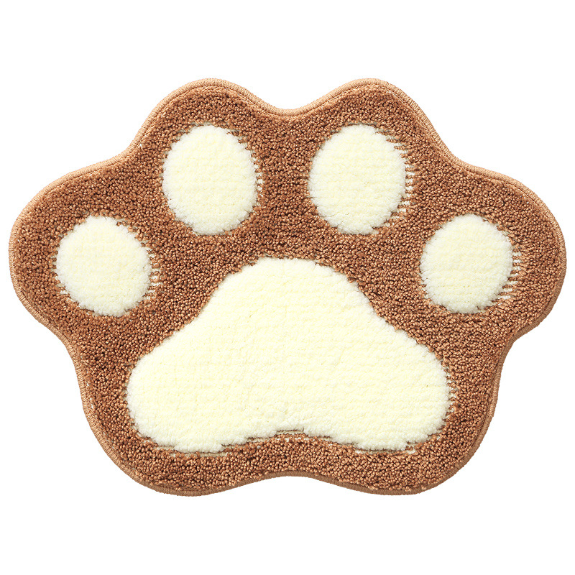 | 103
 |  |  |  |  | 喵出没-蓝色 | ￥19.80 | 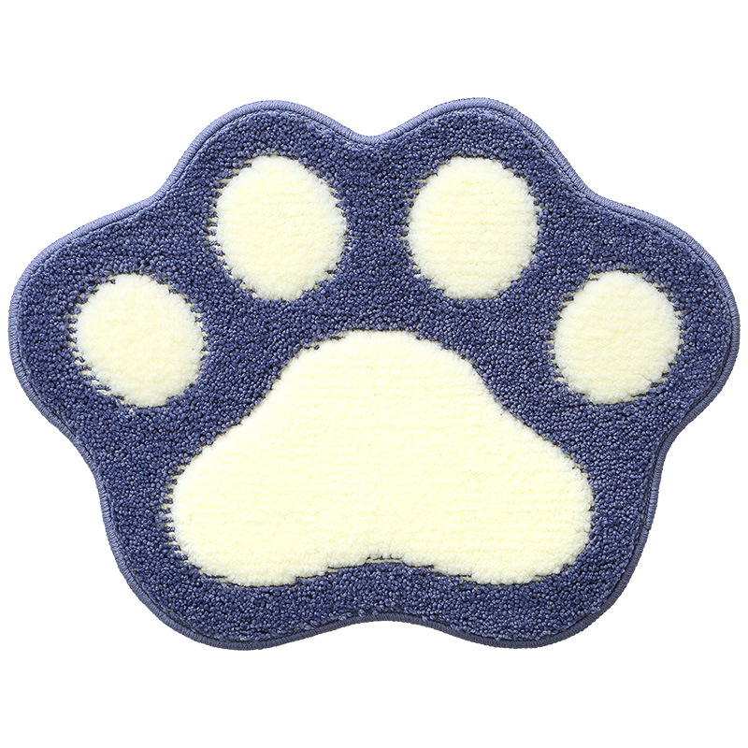 | 104
 |  |  |  |  | 喵出没-绿色 | ￥19.80 | 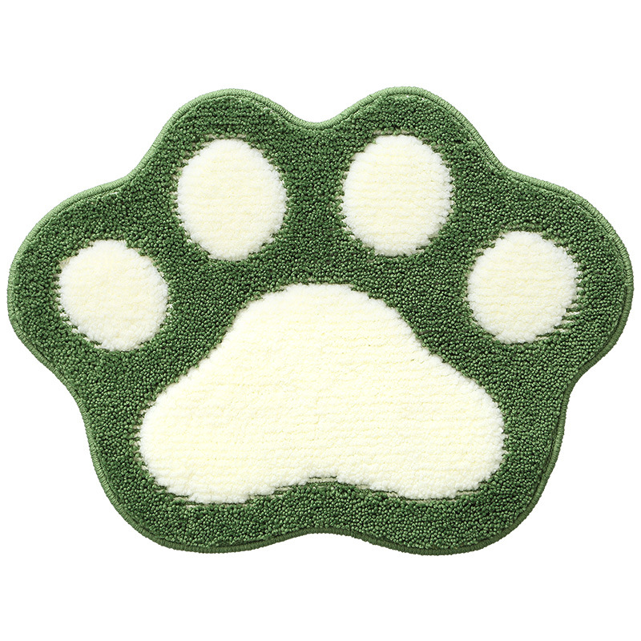 | 105

